Sheet1
代表的な気体の逆転曲線
 | N2 | Ne | p-H2 | 4He
4
4.4771077078
5.0111233568
5.6088347513
6.2778393242
7.0266407066 |  |  |  | 1.130037388
7.8647568168 |  |  |  | 1.40245881
8.8028408411 |  |  |  | 1.7054485227
9.852816645 |  |  |  | 2.0073774077
11.0280303362 |  |  |  | 2.3245581095
12.343419905 |  |  |  | 2.6483339056
13.8157050992 |  |  |  | 2.9323563842
15.463599947 |  |  |  | 3.2073878555
17.3080506282 |  |  |  | 3.4374580562
19.3725017185 |  |  |  | 3.6244681946
21.6831941908 |  |  |  | 3.6840314986
24.2694989602 |  |  |  | 3.639268124
27.1642902146 |  |  |  | 3.4655879785
30.4043632741 |  |  | 1.9115774864 | 3.1684160106
34.0309022911 |  |  | 3.9003176712 | 2.7360928049
38.0900037375 |  | 3.9162439872 | 5.8148230317 | 2.2226600447
42.6332623307 |  | 9.756545527 | 7.8934803748 | 1.726425716
47.7184268471 |  | 14.1943017741 | 9.6773523657
53.4101341601 |  | 17.832844302 | 11.3906097121
59.7807308304 |  | 21.5094644421 | 12.9771494128
66.9111926943 |  | 24.5054076041 | 14.3104587132
74.8921541371 |  | 26.5862533542 | 15.4624747355
83.8250601349 |  | 27.8051027111 | 16.2373864901
93.8234557087 |  | 28.2620425148 | 16.3702627064
105.014429181 | 2.4710800444 | 27.9186403482 | 16.0400917015
117.5402275785 | 10.7589608093 | 26.9132670229 | 14.9665230773
131.5600647165 | 18.3488538175 | 25.1119531906 | 13.244272478
147.2521449445 | 23.5268794078 | 22.7722657346 | 11.1154847946
164.8159282795 | 28.6096685636 | 19.8259674456 | 8.6338254207
184.4746657162 | 32.4620094387 | 16.1055888201 | 4.9603902538
206.478236942 | 35.3622889523 | 9.756545527
231.1063265254 | 37.7447484425 | 2.5843669481
258.6719789508 | 39.15474312
289.5255776868 | 39.4751600863
324.0592988652 | 38.365033076
362.7120961816 | 36.0901901823
405.9752803799 | 32.9954792976
454.3987642391 | 28.4933206998
508.598052445 | 18.1999175228
569.2620651907 | 8.221785416
637.1618949528
713.160607749
798.2242134594
893.4339446536
1000
No. | 4.2-53
Title | 代表的な気体の逆転曲線
Xlabel | 温度 T [K]
Ylabel | 圧力 P [MPa]
 | N2 | Ne | p-H2 | 4He
4
4.4771077078
5.0111233568
5.6088347513
6.2778393242
7.0266407066 |  |  |  | 1.130037388
7.8647568168 |  |  |  | 1.40245881
8.8028408411 |  |  |  | 1.7054485227
9.852816645 |  |  |  | 2.0073774077
11.0280303362 |  |  |  | 2.3245581095
12.343419905 |  |  |  | 2.6483339056
13.8157050992 |  |  |  | 2.9323563842
15.463599947 |  |  |  | 3.2073878555
17.3080506282 |  |  |  | 3.4374580562
19.3725017185 |  |  |  | 3.6244681946
21.6831941908 |  |  |  | 3.6840314986
24.2694989602 |  |  |  | 3.639268124
27.1642902146 |  |  |  | 3.4655879785
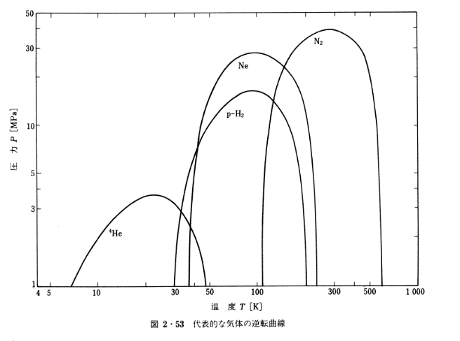
30.4043632741 |  |  | 1.9115774864 | 3.1684160106
34.0309022911 |  |  | 3.9003176712 | 2.7360928049
38.0900037375 |  | 3.9162439872 | 5.8148230317 | 2.2226600447
42.6332623307 |  | 9.756545527 | 7.8934803748 | 1.726425716
47.7184268471 |  | 14.1943017741 | 9.6773523657
53.4101341601 |  | 17.832844302 | 11.3906097121
59.7807308304 |  | 21.5094644421 | 12.9771494128
66.9111926943 |  | 24.5054076041 | 14.3104587132
74.8921541371 |  | 26.5862533542 | 15.4624747355
83.8250601349 |  | 27.8051027111 | 16.2373864901
93.8234557087 |  | 28.2620425148 | 16.3702627064
105.014429181 | 2.4710800444 | 27.9186403482 | 16.0400917015
117.5402275785 | 10.7589608093 | 26.9132670229 | 14.9665230773
131.5600647165 | 18.3488538175 | 25.1119531906 | 13.244272478
147.2521449445 | 23.5268794078 | 22.7722657346 | 11.1154847946
164.8159282795 | 28.6096685636 | 19.8259674456 | 8.6338254207
184.4746657162 | 32.4620094387 | 16.1055888201 | 4.9603902538
206.478236942 | 35.3622889523 | 9.756545527
231.1063265254 | 37.7447484425 | 2.5843669481
258.6719789508 | 39.15474312
289.5255776868 | 39.4751600863
324.0592988652 | 38.365033076
362.7120961816 | 36.0901901823
405.9752803799 | 32.9954792976
454.3987642391 | 28.4933206998
508.598052445 | 18.1999175228
569.2620651907 | 8.221785416
637.1618949528
713.160607749
798.2242134594
893.4339446536
1000

